Chi tiết địa chất
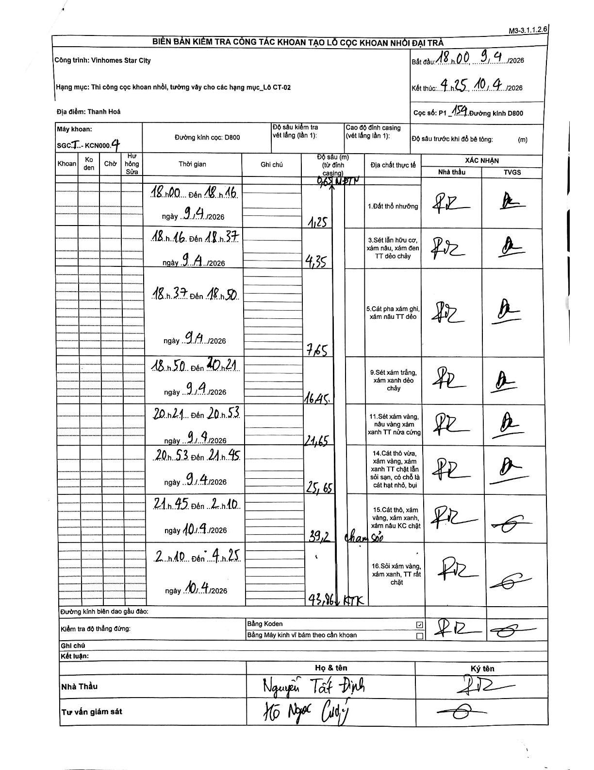
Dự án | Star City Thanh Hóa
Hạng mục | Thi công cọc khoan nhồi, tường vây cho các hạng mục_Lô CT-02
Tên bộ phận | Lô CT-02
Số hiệu cọc | P1_154
Tên Máy khoan | SGCT-KCN0004
Đường kính | D800
Bắt đầu thi công | 18:00 09/04/2026
Kết thúc thi công | 04:25 10/04/2026

Địa chất TT | Đường kính | Mô tả lớp thiết kế | Từ (h) | Đến (h) | Cao độ từ | Cao độ đến | T.Gian (h) | Dài (m) | V (m/h) | Ghi chú
1. Đất thổ nhưỡng | D800 | Đất thổ nhưỡng | 18:00 09/04/2026 | 18:16 09/04/2026 | -0.65 | -1.25 | 0.27 | 0.6 | 2.25 | Bắt đầu từ 0,65 (MDTN)
2 | D800 | Sét lẫn hữu cơ, xám nâu, xám đen TT dẻo chảy | 18:16 09/04/2026 | 18:37 09/04/2026 | -1.25 | -4.35 | 0.35 | 3.1 | 8.86
3 | D800 | Cát pha xám ghi, xám nâu TT dẻo | 18:37 09/04/2026 | 18:50 09/04/2026 | -4.35 | -7.65 | 0.22 | 3.3 | 15.23
4 | D800 | Sét xám trắng, xám xanh dẻo chảy | 18:50 09/04/2026 | 20:21 09/04/2026 | -7.65 | -16.45 | 1.52 | 8.8 | 5.8
5 | D800 | Sét xám vàng, nâu vàng xám xanh TT nửa cứng | 20:21 09/04/2026 | 20:53 09/04/2026 | -16.45 | -21.65 | 0.53 | 5.2 | 9.75
6 | D800 | Cát thô vừa, xám vàng, xám xanh TT chặt lẫn sỏi sạn, có chỗ là cát hạt nhỏ, bụi | 20:53 09/04/2026 | 21:45 09/04/2026 | -21.65 | -25.65 | 0.87 | 4 | 4.62
7 | D800 | Cát thô, xám vàng, xám xanh, xám nâu KC chặt | 21:45 09/04/2026 | 02:10 10/04/2026 | -25.65 | -39.2 | 4.42 | 13.55 | 3.07 | Chạm sỏi
8 | D800 | Sỏi xám vàng, xám xanh, TT rất chặt | 02:10 10/04/2026 | 04:25 10/04/2026 | -39.2 | -43.86 | 2.25 | 4.66 | 2.07 | KTK

ẢNH BIÊN BẢN GỐC

